Sheet1
岳阳市退役军人事务局2026年“八一”建军节慰问物资2采购项目
序号 | 系列 | 部队意向品牌 | 品名 | 规格 | 数量 | 产品参数及介绍和相关要求 | 参考图片
1 | 背心系列 | 拓福、温欣 | 纯棉背心 | L-4XL | 2000件 | 100%纯棉螺纹面料，轻薄，透气，吸汗，高弹力伸展自如，高透气性能运动更舒适。版型修身，手感舒适。 此产品每件上需印制14个红色文字。 此产品限价总额：10万元。 | 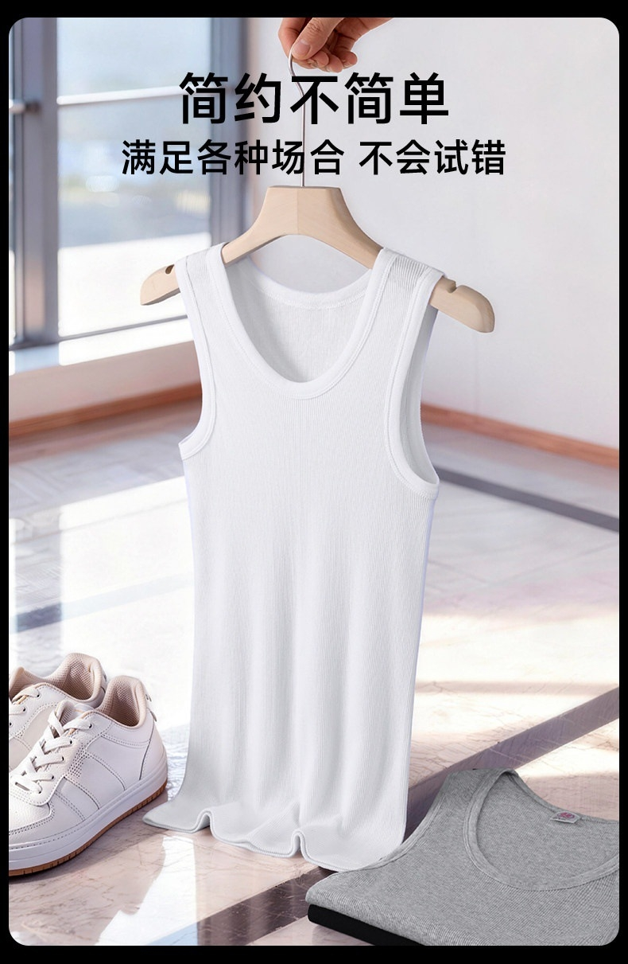 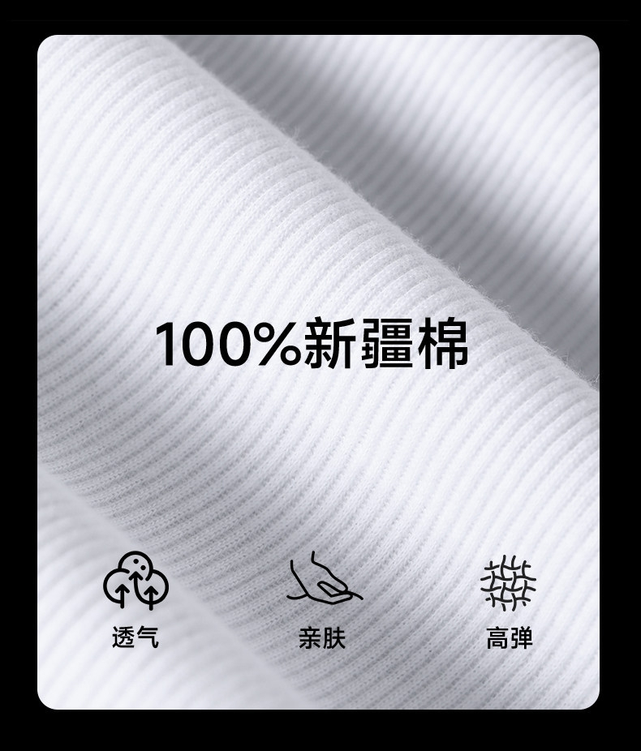 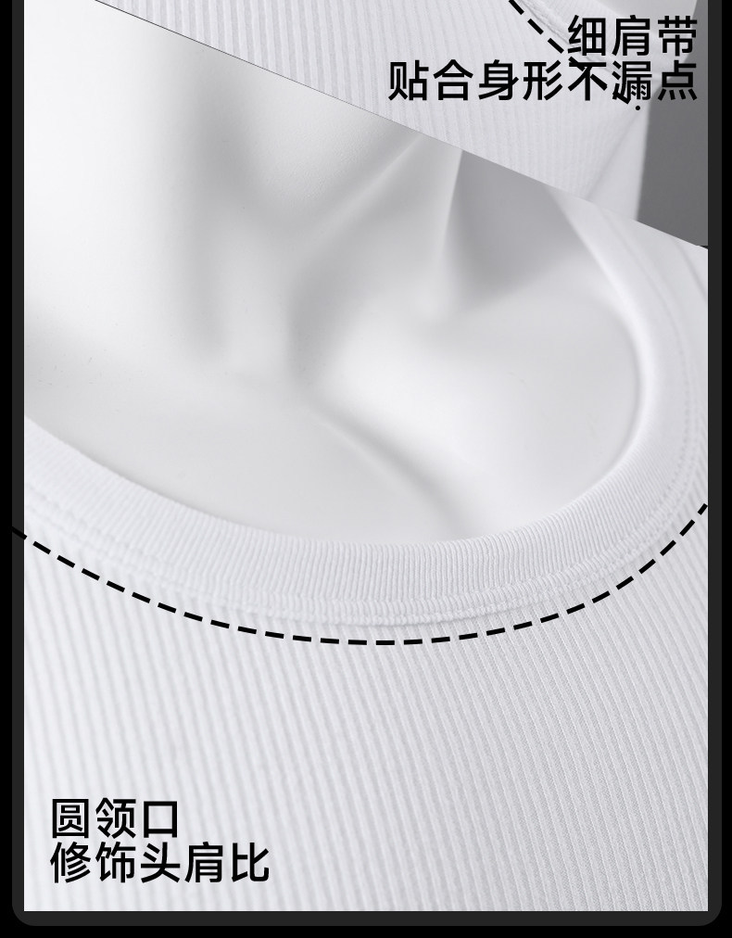 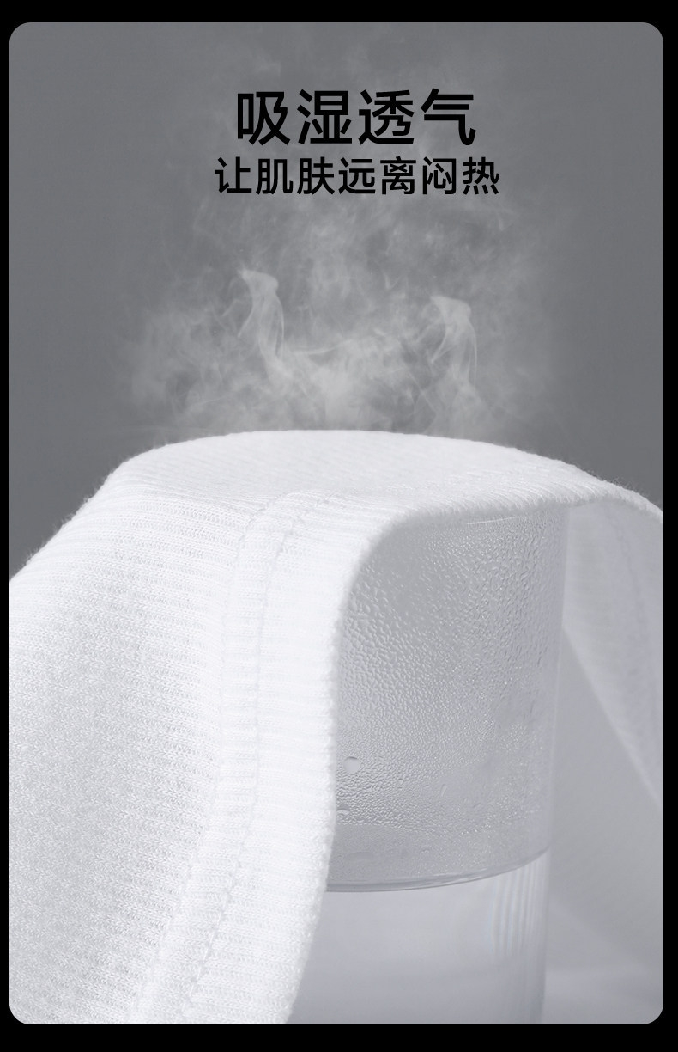 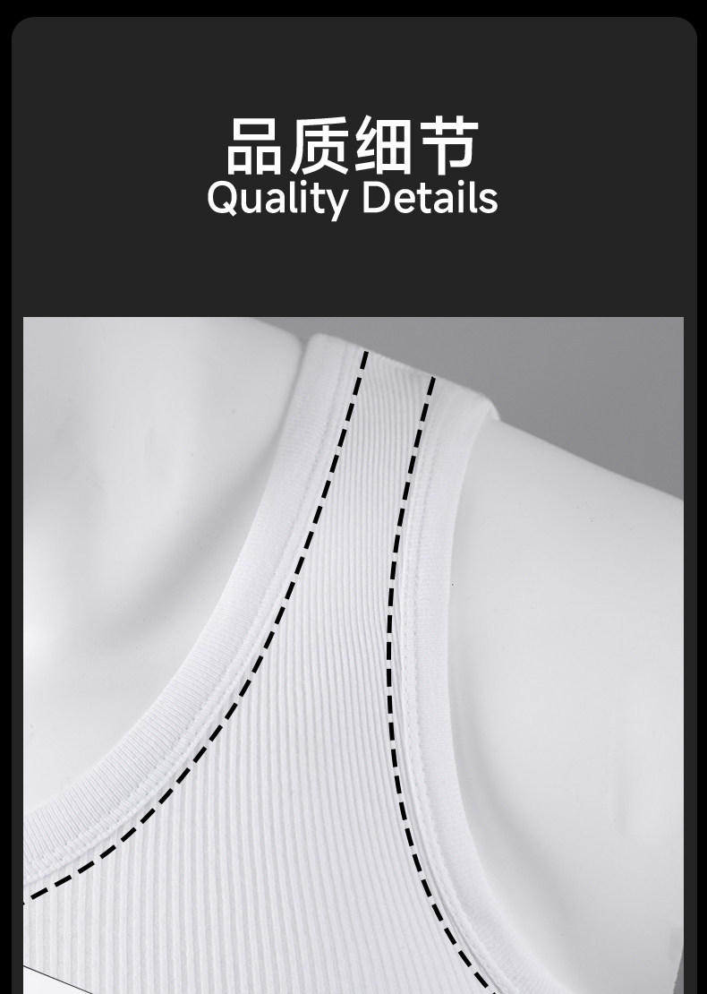
2 | 床上用品系列 | 拓福、银华 | 凉感席三件套 | 180CM*200CM | 60套 | 成分： 面层：纱线1：100%乙纶， 纱线2：100%聚酯纤维， 纱线3：100%氨纶， 底层：100%聚酯纤维， 包边料：100%聚酯纤维（花边除外）。 此产品限价总额：2万元。 | 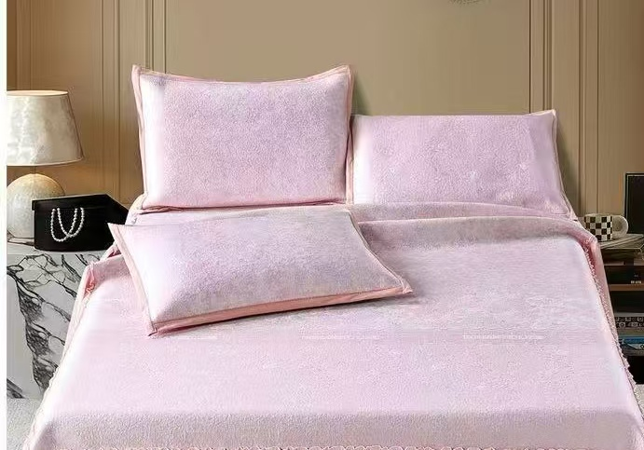
 |  | 拓福、银华 | 锦丝缎硅胶夏凉被 | 200CM*230CM | 85床 | 面料：84%锦纶16%氨纶 填充物：55%硅胶45%聚氨酯 奢华源于对完美的执着，填充甑选符合FDA食品级安全的奶嘴同源材质，奢享丝滑，尽享非凡。 此产品限价总额：3.5万元。 | 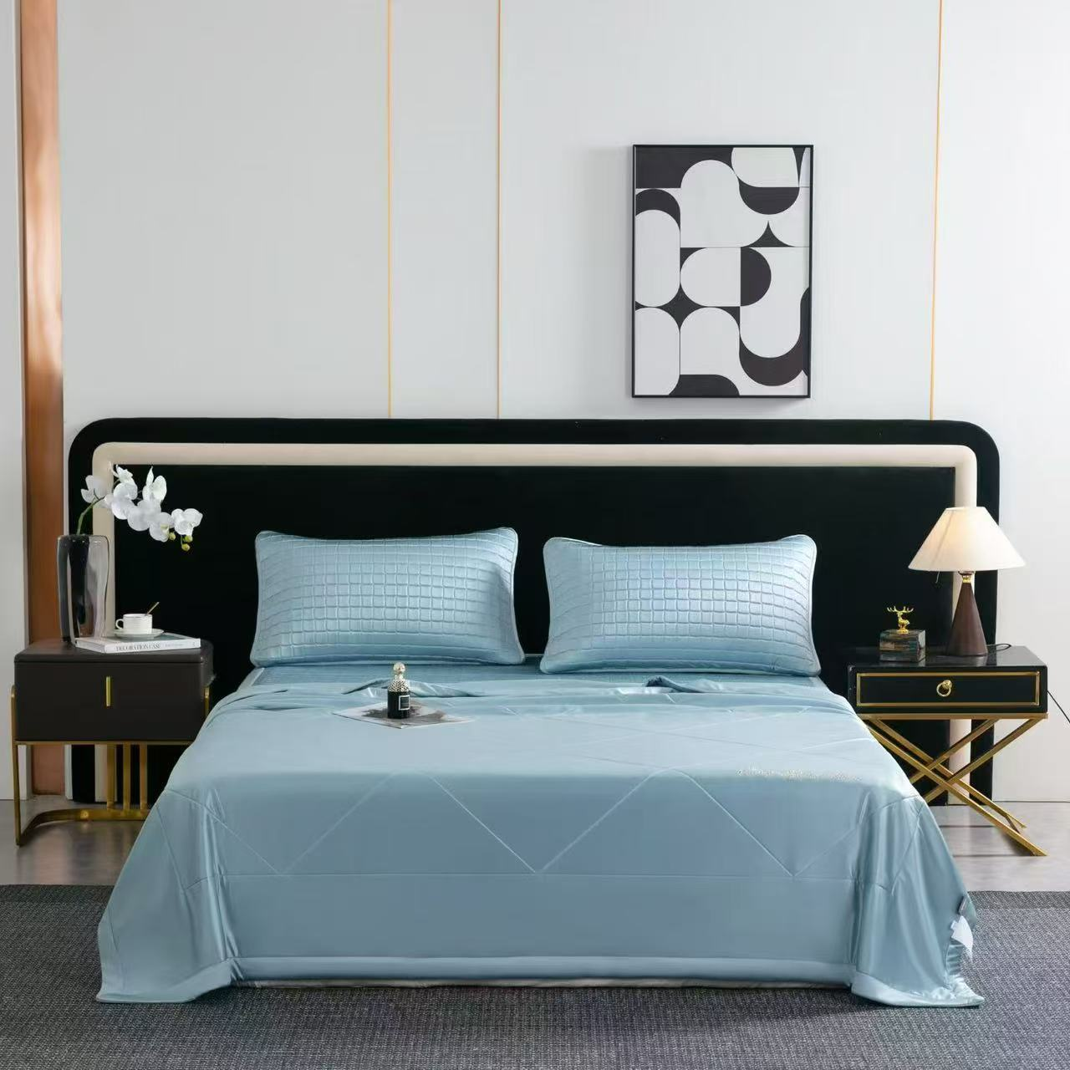 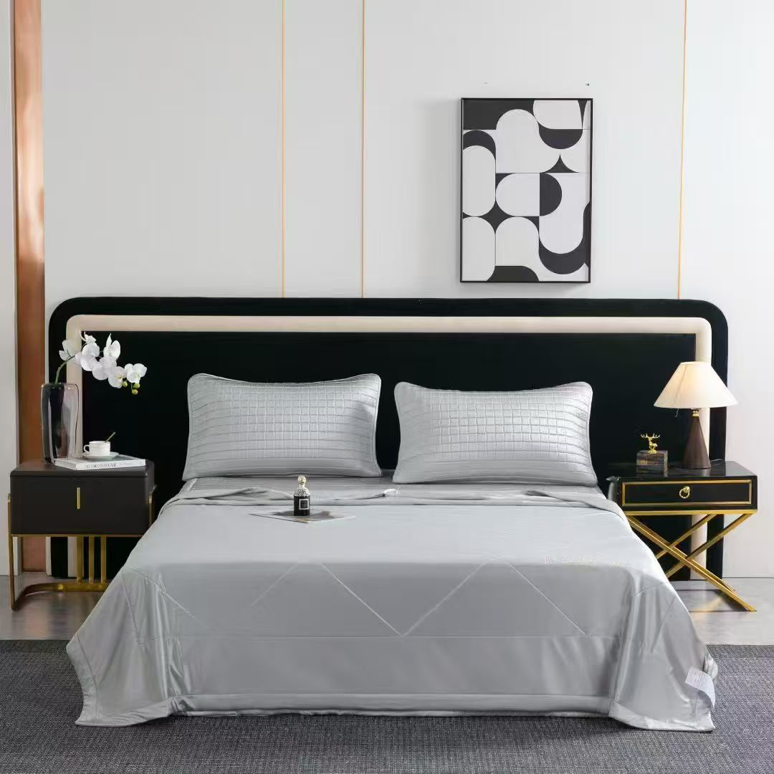 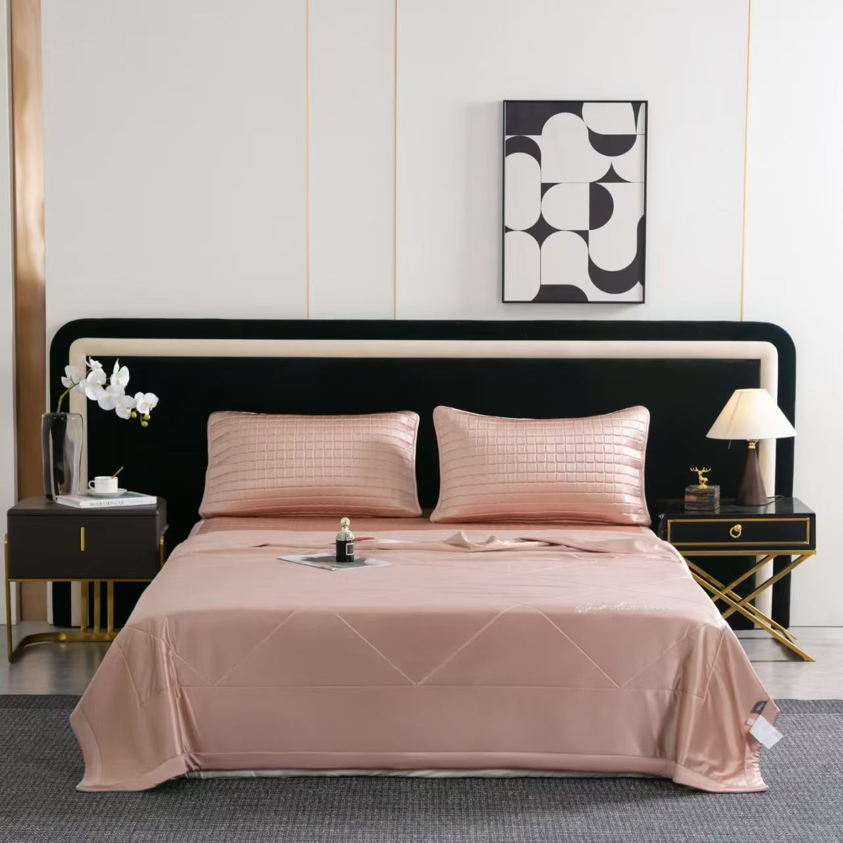
3 | 运动服系列 | 罗蒙、安踏 | 冰丝凉感运动服套装 | M-4XL | 350套 | 面料：锦纶84%，氨纶16% 面料舒适透气，吸湿排汗速干，无痕抗皱。 此产品限价总额：6万元 | 